데이터유효성검사-목록
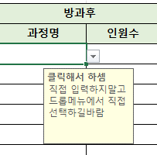
여름방학 특별활동/방과후 인원수

기간 | 특별활동 |  | 방과후 |  | 합계 |  | 특별활동 | 방과후 | 데이터 유효성은 [데이터] > [데이터 도구] 에 있다.
 | 과정명 | 인원수 | 과정명 | 인원수 |  |  | 수영 | 영어2
 | 독서토론 |  |  |  |  |  | UCC제작 | 과학
 |  |  |  |  |  |  | 당구 | 국어
 |  |  |  |  |  |  | 스케치 | 수학1
 |  |  |  |  |  |  | 스피치 | 수학2
 |  |  |  |  |  |  | 오카리나 | 영어1
 |  |  |  |  |  |  | 농구 | 한국사
 |  |  |  |  |  |  | 독서토론 | 과학2
 |  |  |  |  |  |  | 축구 | 국어2

 |  |  |  |  |  |  | 유효한 데이터를 미리 설정해놓고, 그 외 데이터들은 입력되지 않도록 하기
 |  |  |  |  |  |  | 유효한 데이터는 오른쪽의 표이며, 특별활동과 방과후 데이터에 대해 유효한 데이터들의 목록을 나타냈다.

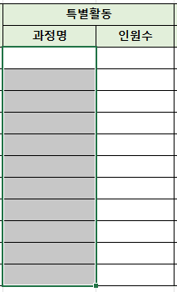
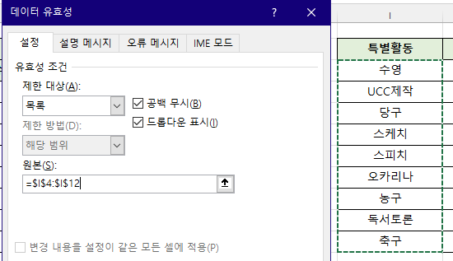

 |  |  |  |  | 이렇게 데이터 유효성을 설정해놓으면 데이터의 무결성을 지킬 수 있다
 |  |  |  |  | 데이터 유효성을 설정해줄 범위를 지정해놓은 후
 |  |  |  |  |  | 왼쪽의 아이콘을 통해 데이터 유효성 설정을 해주면 된다.

 |  |  |  |  | 사진에서는 범위 선택을 함으로써 데이터 유효성을 설정해주었는데, 직업 유효한 데이터를 문자로 입력해주는 방식도 가능하다.
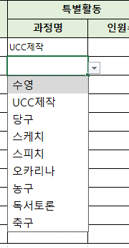

 |  |  |  |  | 이렇게 목록 형태로 유효성 검사를 설정해놓으면 오른쪽에 드롭다운 버튼이 생겨서 선택할 수 있게 된다.

 |  |  |  |  | 만약 목록에 존재하지 않는 값을 입력하려 시도하면 경고 창이 뜬다
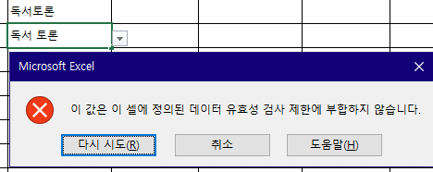

 |  |  |  |  | 유효성 검사 설정을 없애버려면 [데이터 유효성] 창에서 [모두 지우기]를 선택하면 유효성 검사 설정이 적용 취소된다.

 |  |  |  |  | 아래와 같이 오류 메시지도 직접 지정할 수 있다.
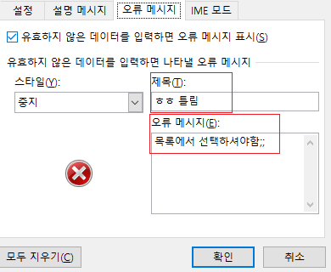
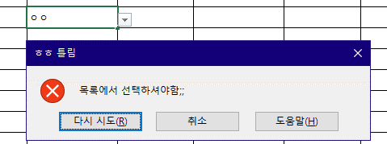

 |  |  |  |  | 특정 범위를 이름상자를 통해 지정해준 후에, 원본 란에 해당 이름상자를 지정할 수도 있다.
 |  |  |  |  | 특히 이 방법은 유효한 데이터 테이블이 통합 문서 내 다른 시트에 있을 때 유용하다.

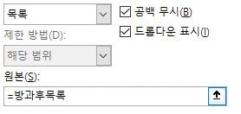

 |  |  |  |  | 설명 메시지를 설정할 수도 있다.

날짜입력제한하기
일자 | 코드번호 | 교재명 | 날짜 데이터의 경우 입력하는 사람에 따라 다른 형식으로 입력하는 경우가 있기 때문에 정확하게 입력해야 한다.
 |  |  | 엑셀은 년/월/일 또는 년-월-일로 입력해야 날짜 데이터로 인식한다. ex) 2024-08-13 또는 2024/08/13
 |  |  | 20240813 이런 식으로 입력하거나 2024.08.13 이런 식으로 입력하는 경우가 비일비재하다.
 |  |  | 하지만 위와 같이 입력하면 엑셀은 \날짜 데이터가 아니라 문자 데이터로 인식하게 된다.

 |  |  | 처음부터 날짜 함수를 이용하여 날짜를 입력하게 하든지, 데이터 유효성 검사를 하든지 해야한다.
 |  |  | 여기서는 데이터 유효성 검사를 하는 방법에 대해 다루도록 한다.

 |  |  | 날짜 데이터를 입력할 영역을 범위 지정하고 데이터 유효성 기능 클릭
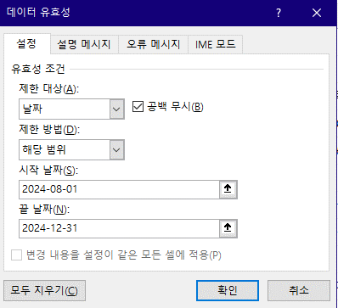
 |  |  |  | 이렇게 제한 대상을 [날짜]로 선택만 해주어도
 |  |  |  | 날짜 데이터가 잘못 입력되었을 때 막힌다.

 |  |  |  | 여기에 설명 메시지와 오류 메시지만 추가해주면 된다

잘못된데이터표시하기
부서 | 품명 | 수량 | 품명 | 수량합계
감사관실 | 포스트잇 | 50 | 포스트잇
감사관실 | 칼날 | 50 | 칼날
경제산업본부 | 칼날 | 40 | 유리테이프
경제산업본부 | 유리테이프 | 40 | 형광펜
기획재정관 | 형광펜 | 70 | A4용지
기획재정관 | A4용지 | 30 | 볼펜
도시개발본부 | A4용지 | 50 | 샤프심
도시개발본부 | 볼펜 | 40
도시개발본부 | 칼날 | 60 | 오른쪽의 표가 올바른 데이터이고, 왼쪽 테이블을 보면 "유리테이프"가 아닌, "유리 테이프"라고 적혀 있는 것이나, 그 외에도 잘못된 데이터가 있다.
산업정책관 | 샤프심 | 10 | 잘못 입력된 데이터에 빨간 동그라미를 표시하고 싶을 땐 어떻게 해야 할까?
산업정책관 | A4용지 | 10
여성가족정책관실 | 유리테이프 | 30 | 1) 먼저 품명 데이터들을 범위 지정하고 '데이터 유효성 검사'를 선택한다.
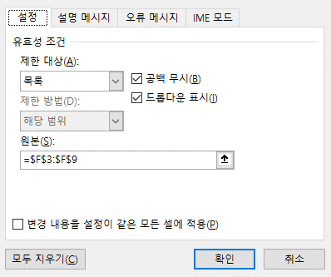
여성가족정책관실 | 현광펜 | 50 | 2) 아래와 같이 설정한다.

 |  |  | 3) 데이터 유효성 검사 부가 기능에서 [잘못된 데이터] 를 선택하면 잘못된 데이터에 빨간색 동그라미가 표시된다.
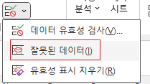
 |  |  |  |  | 참고로, 빨간색 동그라미 표시는 영구적으로 지속되지는 않으며,
 |  |  |  |  | 특정 이벤트가 발생하면 사라지기 때문에 다시 보고 싶으면
 |  |  |  |  | [잘못된 데이터]를 다시 눌러줘야 한다.

 |  |  | 4) 잘못된 데이터를 다시 올바로 고치면 동그라미가 사라진다.
 |  |  | * 현재 '현광펜' 잘못된 데이터만 남겨둔 상태다.

IME모드
일자 | 코드번호 | 교재명
 | sfafaf | ㅇㅇㅇ
 | ddㅇㅇㅇddd | ㅇㅇㅇ
 | ddㅇㅇㅇddd

 | sadsa | ㅁㄴㅇㅁㄴㅇ

 | asdsad

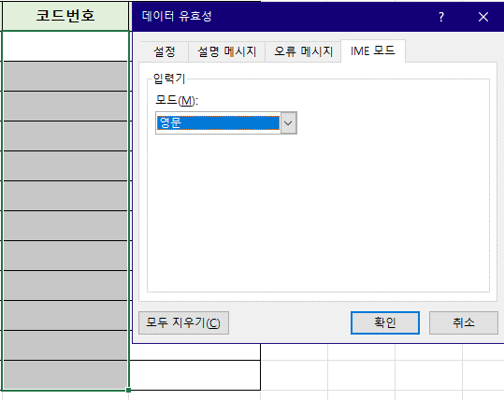
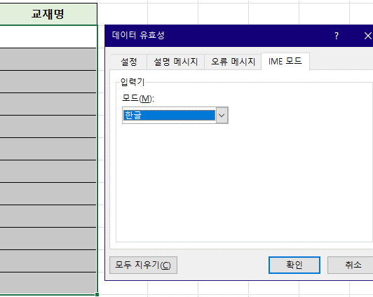

이렇게 데이터 유효성에서 미리 IME 모드로 언어 설정을 해두면 셀을 선택했을 때 한/영 모드가 자동으로 선택된다.
기본값은 [현태 상태 유지]이며, 이 기본값은 결국 시스템 언어 설정 상태를 따르겠다는 의미이다.
물론 한/영키를 눌러 언제든지 다시 다른 언어로 선택이 가능하므로 단순한 편의적인 기능이라 생각하면 된다.

